Deckblatt
 | Inhaltsübersicht:
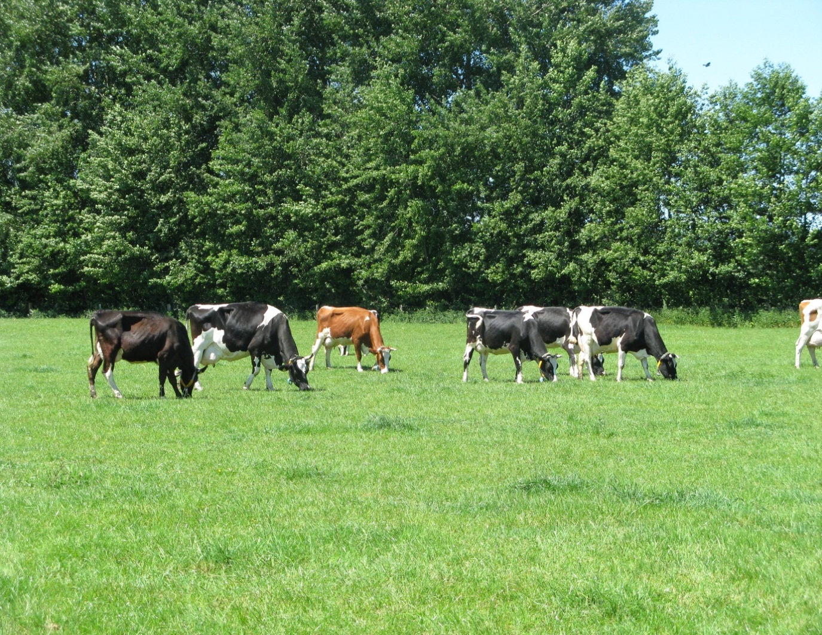

 | 1. Weideplaner NRW: Riswicker Planungshilfe zur Anpassung des Viehbesatzes an den regions-
 | und witterungsabhängigen Grünlandzuwachs

 | 2. Flächenübersicht zur Dokumentation des Weidemanagements
 | (Die Angaben zur Koppelbezeichnung in dem Tabellenblatt "Flächenübersicht"
 | werden in die folgenden Tabellenblättern übernommen

 | 3. Weidepflege

 | 4. Düngung

 | 5. Pflanzenschutz

 | 6. Nachsaat

 | 7. Ertrag der Schnittflächen

 | 8. Weidekalender: Januar - Dezember

Riswicker Weideplaner
und Weidekalender

2017

Bearbeitung:
Dr. Clara Berendonk
Landwirtschaftskammer Nordrhein-Westfalen
VBZL Haus Riswick
-Grünland, Futterbau und Zwischenfrüchte-
Elsenpaß 5, 47533 Kleve
Tel.: 02821-996-193
Fax: 02821-996 96 193
e-mail: clara.berendonk@lwk.nrw.de
Internet: www.riswick.de

Weideplaner NRW
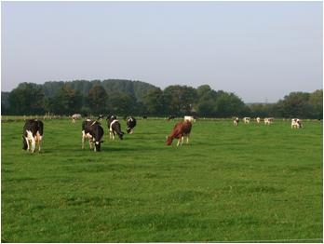
Riswicker Planungshilfe für die Kurzrasenweide in NRW
Bearbeitung: Dr. Clara Berendonk, Landwirtschaftskammer NRW, VBZL Haus Riswick, Elsenpass 5
www.riswick.de, clara.berendonk@lwk.nrw.de, Tel. 02821 996 193

Nur die gelben Felder sind zur Eingabe der betriebsspezifischen Angaben freigegeben!
Beispiel: 16 kg Nettoweidefutteraufnahme/Kuh und Tag, 15 % Weiderest, 100 Kühe
Tab. 1: Mittlerer Graszuwachs auf dem Dauergrünland im Vegetationsverlauf in den Anbauregionen von NRW
 |  |  | Vorweide | Frühlingsweide | Sommerweide | Herbstweide | Spätherbstzuwachs

 |  |  | Mitte März-Mitte April | Mitte April-Anf. Juni | Anf Juni-Mitte August | Mitte Aug.-Ende Sept. | Anf. Okt.-Anf. Nov
Wirtschafts-weise | Region | Lage | kg TM-Zuwachs/Tag
konventionell | Niederungslagen | frisch | 30 | 95 | 60 | 50 | 20
 |  | trocken | 30 | 80 | 50 | 40 | 20
 | Übergangslagen | frisch | 25 | 70 | 50 | 40 | 15
 |  | trocken | 20 | 60 | 40 | 30 | 15
 | Mittelgebirge | frisch | 10 | 60 | 50 | 30 | 5
 |  | trocken | 10 | 50 | 35 | 25 | 5
ökologisch | Niederungslagen | frisch | 20 | 70 | 55 | 40 | 15
 |  | trocken | 20 | 60 | 40 | 35 | 15
 | Übergangslagen | frisch | 15 | 60 | 45 | 40 | 10
 |  | trocken | 15 | 55 | 35 | 35 | 10
 | Mittelgebirge | frisch | 10 | 55 | 45 | 35 | 5
 |  | trocken | 10 | 45 | 35 | 25 | 5
Nettoweidefutteraufnahme (kg/Kuh u.Tag): |  |  | 2.0 | 16.0 | 16.0 | 16.0 | 4.0
Bruttoweidefutterbedarf (kg/Kuh u.Tag): |  |  | 2 | 18 | 18 | 18 | 5
 | % Weiderest: | 15

Tab. 2: opt. Besatzdichte /ha:
 |  |  | Vorweide | Frühlingsweide | Sommerweide | Herbstweide | Spätherbstzuwachs

 |  |  | Mitte März-Mitte April | Mitte April-Anf. Juni | Anf Juni-Mitte August | Mitte Aug.-Ende Sept. | Anf. Okt.-Anf. Nov
Wirtschafts-weise | Region | Lage | opt. Besatzdichte: Tiere/ha:
konventionell | Niederungslagen | frisch | 13.0 | 5.2 | 3.3 | 2.7 | 4.3
 |  | trocken | 13.0 | 4.3 | 2.7 | 2.2 | 4.3
 | Übergangslagen | frisch | 10.9 | 3.8 | 2.7 | 2.2 | 3.3
 |  | trocken | 8.7 | 3.3 | 2.2 | 1.6 | 3.3
 | Mittelgebirge | frisch | 4.3 | 3.3 | 2.7 | 1.6 | 1.1
 |  | trocken | 4.3 | 2.7 | 1.9 | 1.4 | 1.1
ökologisch | Niederungslagen | frisch | 8.7 | 3.8 | 3.0 | 2.2 | 3.3
 |  | trocken | 8.7 | 3.3 | 2.2 | 1.9 | 3.3
 | Übergangslagen | frisch | 6.5 | 3.3 | 2.4 | 2.2 | 2.2
 |  | trocken | 6.5 | 3.0 | 1.9 | 1.9 | 2.2
 | Mittelgebirge | frisch | 4.3 | 3.0 | 2.4 | 1.9 | 1.1
 |  | trocken | 4.3 | 2.4 | 1.9 | 1.4 | 1.1

Tab. 3: Flächenbedarf/Kuh in Abhängigkeit von der täglichen Weidefutteraufnahme:
 |  |  | Vorweide | Frühlingsweide | Sommerweide | Herbstweide | Spätherbstzuwachs

 |  |  | Mitte März-Mitte April | Mitte April-Anf. Juni | Anf Juni-Mitte August | Mitte Aug.-Ende Sept. | Anf. Okt.-Anf. Nov
Wirtschafts-weise | Region | Lage | Flächenbedarf: ha/Kuh
konventionell | Niederungslagen | frisch | 0.08 | 0.19 | 0.31 | 0.37 | 0.23
 |  | trocken | 0.08 | 0.23 | 0.37 | 0.46 | 0.23
 | Übergangslagen | frisch | 0.09 | 0.26 | 0.37 | 0.46 | 0.31
 |  | trocken | 0.11 | 0.31 | 0.46 | 0.61 | 0.31
 | Mittelgebirge | frisch | 0.23 | 0.31 | 0.37 | 0.61 | 0.92
 |  | trocken | 0.23 | 0.37 | 0.53 | 0.74 | 0.92
ökologisch | Niederungslagen | frisch | 0.11 | 0.26 | 0.33 | 0.46 | 0.31
 |  | trocken | 0.11 | 0.31 | 0.46 | 0.53 | 0.31
 | Übergangslagen | frisch | 0.15 | 0.31 | 0.41 | 0.46 | 0.46
 |  | trocken | 0.15 | 0.33 | 0.53 | 0.53 | 0.46
 | Mittelgebirge | frisch | 0.23 | 0.33 | 0.41 | 0.53 | 0.92
 |  | trocken | 0.23 | 0.41 | 0.53 | 0.74 | 0.92

 |  |  | Tiere/Herde: | 100 | Tierzahleingabe
Tab. 4: Flächenbedarf/Herde
 |  |  | Vorweide | Frühlingsweide | Sommerweide | Herbstweide | Spätherbstzuwachs

 |  |  | Mitte März-Mitte April | Mitte April-Anf. Juni | Anf Juni-Mitte August | Mitte Aug.-Ende Sept. | Anf. Okt.-Anf. Nov
Tierzahl: |  |  | 100 | 100 | 100 | 100 | 100
Wirtschafts-weise | Region | Lage | Flächenbedarf: ha/Herde
konventionell | Niederungslagen | frisch | 7.7 | 19.4 | 30.7 | 36.8 | 23.0
 |  | trocken | 7.7 | 23.0 | 36.8 | 46.0 | 23.0
 | Übergangslagen | frisch | 9.2 | 26.3 | 36.8 | 46.0 | 30.7
 |  | trocken | 11.5 | 30.7 | 46.0 | 61.3 | 30.7
 | Mittelgebirge | frisch | 23.0 | 30.7 | 36.8 | 61.3 | 92.0
 |  | trocken | 23.0 | 36.8 | 52.6 | 73.6 | 92.0
ökologisch | Niederungslagen | frisch | 11.5 | 26.3 | 33.5 | 46.0 | 30.7
 |  | trocken | 11.5 | 30.7 | 46.0 | 52.6 | 30.7
 | Übergangslagen | frisch | 15.3 | 30.7 | 40.9 | 46.0 | 46.0
 |  | trocken | 15.3 | 33.5 | 52.6 | 52.6 | 46.0
 | Mittelgebirge | frisch | 23.0 | 33.5 | 40.9 | 52.6 | 92.0
 |  | trocken | 23.0 | 40.9 | 52.6 | 73.6 | 92.0

Tab. 5: verfügbare Futtermenge in Abhängigkeit von Weidfläche und Tierzahl: kg TM/Kuh und Tag
 |  |  | Vorweide | Frühlingsweide | Sommerweide | Herbstweide | Spätherbstzuwachs

 |  |  | Mitte März-Mitte April | Mitte April-Anf. Juni | Anf Juni-Mitte August | Mitte Aug.-Ende Sept. | Anf. Okt.-Anf. Nov
weidefähige Fläche, ha |  |  | 20
Tierzahl/Herde |  |  | 100
Wirtschafts-weise | Region | Lage | Futteraufnahme: kg TM/Kuh und Tag
konventionell | Niederungslagen | frisch | 5 | 16 | 10 | 9 | 3
 |  | trocken | 5 | 14 | 9 | 7 | 3
 | Übergangslagen | frisch | 4 | 12 | 9 | 7 | 3
 |  | trocken | 3 | 10 | 7 | 5 | 3
 | Mittelgebirge | frisch | 2 | 10 | 9 | 5 | 1
 |  | trocken | 2 | 9 | 6 | 4 | 1
ökologisch | Niederungslagen | frisch | 3 | 12 | 9 | 7 | 3
 |  | trocken | 3 | 10 | 7 | 6 | 3
 | Übergangslagen | frisch | 3 | 10 | 8 | 7 | 2
 |  | trocken | 3 | 9 | 6 | 6 | 2
 | Mittelgebirge | frisch | 2 | 9 | 8 | 6 | 1
 |  | trocken | 2 | 8 | 6 | 4 | 1

